Volumi allenamento
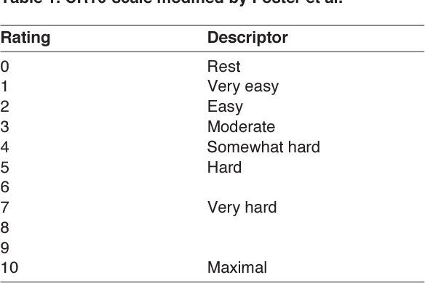
 | Seduta 1 |  |  |  | Seduta 2 |  |  |  |  | Seduta 3 |  |  |  | Seduta 4
 | Blocchi flash. |  |  |  | Blocchi lenti |  |  |  |  | Blocchi project |  |  |  | Blocchi lenti
Settimana | Durata/Serie | Recupero | Durata e Serie | RPE seduta | Durata/Serie | Movimenti | Recupero | Durata e Serie | RPE seduta | Durata/Serie | Recupero | Durata e Serie | RPE seduta | Durata/Serie | Movimenti | Recupero | Durata e Serie | RPE seduta
2023-08-22 | Fino a 60' | Almeno 3' |  |  | 2-4 | 6-9 | Fino a 6' |  | Accetto leggero cheating esecutivo | Fino a 60' | 2'30" fra tentativi buoni |  |  | 2-4 | 7-10 | Fino a 6' |  | Se accelleri troppo i movimenti scendi | Blocchi flash - No fail
 | Fino a 60' | Almeno 3' |  |  | 2-5 | 6-9 | Fino a 6' |  | Accetto leggero cheating esecutivo | Fino a 65' | 2'30" fra tentativi buoni |  |  | 2-4 | 7-10 | Fino a 6' |  | Se accelleri troppo i movimenti scendi | Blocchi flash.
 | Fino a 70' | Almeno 3' |  |  | 2-5 | 6-9 | Fino a 6' |  | Accetto leggero cheating esecutivo | Fino a 65' | 2'30" fra tentativi buoni |  |  | 2-5 | 7-10 | Fino a 6' |  | Se accelleri troppo i movimenti scendi | Blocchi project
 | Fino a 70' | Almeno 3' |  |  | 3-6 | 6-9 | Fino a 6' |  | Accetto leggero cheating esecutivo | Fino a 70' | 2'30" fra tentativi buoni |  |  | 2-5 | 7-10 | Fino a 6' |  | Se accelleri troppo i movimenti scendi | Vie

 |  | SCALA RPE Per valutazione intensità seduta

